登録調査票
調査日 |  | 年 |  | 月 |  | 日 | 通院状況 |  |  |  | 発症日 |  |  | 年 |  | 月 |  |  |  | 日 | 剖検実施 |  |  |  | 1916 | 1 | 20 | A | 1. 北海道 | 1. 男 | 1. 実施 | 1. 角膜移植
サーベイランスNo |  |  | 自然歴調査 No |  |  |  |  |  |  |  | 初診日 |  |  | 年 |  | 月 |  |  |  | 日 | 剖検施設 |  |  |  | 1916 | 2 | 21 | B | 2. 青森県 | 2. 女 | 2. 実施せず | 2. 成長ホルモン製剤
 |  |  |  |  |  |  |  |  |  |  | 死亡日 |  |  | 年 |  | 月 |  |  |  | 日 | 剖検医 |  |  |  | 1917 | 3 | 22 | C | 3. 岩手県 |  | 3. 実施予定 | 3. その他
遺伝子検査 |  |  | 申込 |  | 年 |  | 月 |  | 日 | 申込番号 |  |  |  | 同意取得状況 |  |  |  |  |  |  |  | 同意者 |  |  | 1918 | 4 | 23 | D | 4. 宮城県 | 1. 通院
髄液検査 |  |  | 申込 |  | 年 |  | 月 |  | 日 | 申込番号 |  |  |  | 同意取得状況 |  |  |  |  |  |  |  | 同意者 |  |  | 1919 | 5 | 24 | E | 5. 秋田県 | 2. 入院 | 1. 有 | 1. 家族性CJD
イニシャル （姓・名） |  | ・ |  | 性別 |  |  | 生年月日 |  |  |  | 年 |  |  | 月 |  |  | 日 | 満 |  |  | 歳 |  |  |  | 1920 | 6 | 25 | F | 6. 山形県 | 3. 在宅 | 2. 無 | 2. GSS (Gerstman-Sträussler-Scheinker病)
住所等 | 出身地 （都道府県：選択） （市町村：直接入力） |  |  |  |  |  |  |  | 主な生活場所 （都道府県：選択） （市町村：直接入力） |  |  |  |  |  |  |  | 現在の住所 （都道府県：選択） （市町村：直接入力） |  |  |  |  |  |  |  | 1921 | 7 | 26 | G | 7. 福島県 | 4. 死亡 | 3. 不明 | 3. FFI (致死性家族性不眠症)
 |  |  |  |  |  |  |  |  |  |  |  |  |  |  |  |  |  |  |  |  |  |  |  |  | 1922 | 8 | 27 | H | 8. 茨城県
プリオン病 家族歴 |  |  | 続柄① |  |  | その他 |  |  | 疾患 |  |  |  | 生年月日 |  |  | 年 |  | 月 |  | 日 | イニシャル |  | ・ |  | 1923 | 9 | 28 | I | 9. 栃木県 | 1. 明治 | 1. 有 | 1. 拡散強調
 |  |  | 続柄② |  |  | その他 |  |  | 疾患 |  |  |  | 生年月日 |  |  | 年 |  | 月 |  | 日 | イニシャル |  | ・ |  | 1924 | 10 | 29 | J | 10. 群馬県 | 2. 大正 | 2. 無だが異常 | 2. FLAIR
 |  |  | 続柄③ |  |  | その他 |  |  | 疾患 |  |  |  | 生年月日 |  |  | 年 |  | 月 |  | 日 | イニシャル |  | ・ |  | 1925 | 11 | 30 | K | 11. 埼玉県 | 3. 昭和 | 3. 正常 | 3. T2強調
 |  |  | 続柄④ |  |  | その他 |  |  | 疾患 |  |  |  | 生年月日 |  |  | 年 |  | 月 |  | 日 | イニシャル |  | ・ |  | 1926 | 12 | 31 | L | 12. 千葉県 | 4. 平成
職業歴 |  |  |  |  |  |  |  |  |  |  |  | 食品嗜好など |  |  |  |  |  |  |  |  |  |  |  |  | 1927 | 13 | 32 | M | 13. 東京都 |  | 1. 確実に有（下記） | 1. 大脳皮質
接触歴 | 他のCJD患者（組織等）との接触歴 |  |  |  |  |  | 「有」の場合具体的に |  |  |  |  |  |  |  |  | 時期 |  |  | 年 |  | 月頃 | 期間 約 |  | ヶ月 | 1928 | 14 | 33 | N | 14. 神奈川県 | 1. 治癒 | 2. 可能性が高い（下記） | 2. 基底核
 | 動物との職業的接触歴 |  |  |  |  |  | 「有」の場合 |  |  |  |  |  | 「3．その他」の場合 |  |  |  |  |  | 動物 |  |  | 期間 約 |  | ヶ月 | 1929 | 15 | 34 | O | 15. 新潟県 | 2. 継続 | 3. 不明（可能性を否定はできない） | 3. 視床
 | 海外渡航歴 |  | イギリス |  |  |  | 時期 |  | 年頃 | 期間 約 |  |  | ヶ月 | 特筆事項 |  |  |  |  |  |  |  |  |  |  | 1930 | 16 | 35 | P | 16. 富山県 | 3. 死亡 | 4. 無 | 4. その他
 |  |  | EU諸国 |  |  |  | 時期 |  | 年頃 | 期間 約 |  |  | ヶ月 | 国名 |  |  |  | 特筆事項 |  |  |  |  |  |  | 1931 | 17 | 36 | Q | 17. 石川県
既往歴 | 手術歴 |  |  |  |  |  |  |  |  |  |  |  |  |  | （疾患名） |  |  |  |  | （実施施設） |  |  |  |  | 1932 | 18 | 37 | P | 18. 福井県 | 1. 本人 | 1. 陽性 | 1. V180I
 | 1） | 脳 |  |  |  |  |  |  |  | 年 |  | 月 |  | 日 |  |  |  |  |  |  |  |  |  |  | 1933 | 19 | 38 | S | 19. 山梨県 | 2. 代諾者 | 2. 陰性 | 2. P102L
 | 2） | 脊髄 |  |  |  |  |  |  |  | 年 |  | 月 |  | 日 |  |  |  |  |  |  |  |  |  |  | 1934 | 20 | 39 | T | 20. 長野県 |  | 3. 未実施 | 3. E200K
 | 3） | 他の神経系 |  |  |  |  |  |  |  | 年 |  | 月 |  | 日 |  |  |  |  |  |  |  |  |  |  | 1935 | 21 | 40 | Y | 21. 岐阜県 | 1. 父 |  | 4. M232R
 | 4） | 外傷 |  |  |  |  |  |  |  | 年 |  | 月 |  | 日 |  |  |  |  |  |  |  |  |  |  | 1936 | 22 | 41 | V | 22. 静岡県 | 2. 母 | 1. 確実例 | 5. P105L
 | 5） | 他の手術 |  |  |  |  |  |  |  | 年 |  | 月 |  | 日 |  |  |  |  |  |  |  |  |  |  | 1937 | 23 | 42 | W | 23. 愛知県 | 3. 兄 | 2. ほぼ確実例 | 6. Insertion
 |  |  |  |  |  |  |  |  |  | 年 |  | 月 |  | 日 |  |  |  |  |  |  |  |  |  |  | 1938 | 24 | 43 | X | 24. 三重県 | 4. 姉 | 3. 疑い例 | 7. D178N-129V
 | 硬膜移植 |  |  |  |  |  |  |  |  |  |  | 実施時期 |  |  | 年 |  | 月 |  | 日 |  |  |  |  |  | 1939 | 25 | 44 | Y | 25. 滋賀県 | 5. 弟 | 4. 該当せず | 8. R208H
 | 使用硬膜製品名 |  |  |  |  |  |  |  | Lot No. |  |  |  |  |  |  | サイズ cm× cm |  |  |  |  |  |  |  |  | 1940 | 26 | 45 | Z | 26. 京都府 | 6. 妹 |  | 9. V180I+M232R
 | 手術名 |  |  |  |  |  |  |  | 手術実施施設名 |  |  |  |  |  |  |  |  |  |  | 主治医名 |  |  |  |  | 1941 | 27 | 46 |  | 27. 大阪府 | 7. 祖父（父方） | 1. 鑑別できる | 10. V210I
 | その他の臓器移植・製剤による治療歴 |  |  |  |  |  |  |  |  |  |  | 「１．有」の場合 |  |  |  |  |  | 具体的に |  |  |  |  |  |  | 1942 | 28 | 47 |  | 28. 兵庫県 | 8. 祖母（父方） | 2. 鑑別できない | 11. A117V-129V
 |  | 実施時期 |  |  |  | 年 |  | 月 |  | 日 | , |  |  |  | 実施施設名 |  |  |  |  |  |  |  |  |  | 1943 | 29 | 48 |  | 29. 奈良県 | 9. 祖父（母方） |  | 12. その他
 | 歯科（インプラント術） |  |  |  |  |  |  |  |  | 年 |  | 月 |  | 日 | 実施施設名 |  |  |  |  |  |  |  |  |  | 1944 | 30 | 49 |  | 30. 和歌山県 | 10. 祖母（母方） | 1. 急速進行型
 | 輸血歴 |  |  |  |  |  |  |  |  | 年 |  | 月 |  | 日 | 実施施設名 |  |  |  |  |  |  |  |  |  | 1945 | 31 | 50 |  | 31. 鳥取県 | 11. その他 | 2. 緩徐進行型 | 1. Met/Met
 | 献血歴 |  |  |  |  |  |  |  |  | 年 |  | 月 |  | 日 | 実施施設名 |  |  |  |  |  |  |  |  |  | 1946 | 1～10（上旬） | 51 |  | 32. 島根県 |  | 3. 不明 | 2. Met/Val
 | 鍼治療歴 |  |  |  |  |  |  |  |  | 年 |  | 月 |  | 日 | 実施施設名 |  |  |  |  |  |  |  |  |  | 1947 | 11～20（中旬） | 52 |  | 33. 岡山県 | 1. 牛 |  | 3. Val/Val
...
 |  |  |  |  |  |  |  |  |  |  | 発症日 |  |  | 年 |  | 月 |  |  |  | 日 | 剖検実施
 |  |  |  |  |  |  |  |  |  |  |  |  |  | 理由・備考
 |  |  |  |  |  |  |  |  |  |  |  |  |  | 理由・備考
 |  |  |  |  |  |  |  |  |  |  |  |  |  | 理由・備考
 |  |  |  |  |  |  |  |  |  |  |  |  |  | 理由・備考
 |  |  |  |  |  |  |  |  |  |  |  |  |  | 理由・備考
 |  |  |  |  |  |  |  |  |  |  |  |  |  | 理由・備考
 |  |  |  |  |  |  |  |  |  |  |  |  |  | 理由・備考
 |  |  |  |  |  |  |  |  |  |  |  |  |  | 理由・備考
 |  |  |  |  |  |  |  |  |  |  |  |  |  | 理由・備考
 |  |  |  |  |  |  |  |  |  |  |  |  |  | 理由・備考
※
 |  |  |  |  |  |  |  |  |  |  |  |  |  | 理由・備考
 |  |  |  |  |  |  |  |  |  |  |  |  |  |  | 型 | ※コドン129の多型とWestern blotの型による
...
 |  |  |  |  |  |  |  |  |  |  | 発症日 |  |  | 年 |  | 月 |  |  |  | 日 | 剖検実施
 |  |  |  |  |  |  |  |  |  |  |  |  |  | 1. 確実例 特徴的な病理所見を有する又はウェスタンブロット法や免疫染色法で脳に 異常PrPを検出し，PrP遺伝子変異を有するもの 2. ほぼ確実例 病理所見はないが，PrP遺伝子変異を認め，臨床所見が矛盾しないもの 3. 疑い例 病理所見がなく，PrP遺伝子変異も証明されていないが，遺伝性プリオン病 を示唆する臨床所見と 家族歴があるもの
...
調査日 |  | 年 |  | 月 |  | 日 | 通院状況 |  |  |  | 発症日 |  |  | 年 |  | 月 |  |  |  | 日 | 剖検実施
 | ＊お手数ですが退院時には退院時サマリーをお送り下さい。また、剖検、生検その他により診断が確定した場合はご連絡下さい。
Modified Ranking Scales
 | Grade 0:全く障害が存在しない
 | Grade 1:症状があっても、明らかな障害は存在しない。通常の動作を補助なしで行うことができる。
 | Grade 2:軽度の障害。いくつかの日常動作を行うことができない。しかし多くの介助はなくても自分の身の回り のことができる。
 | Grade 3:中等度の障害。ある程度の介助を必要とするが、助けなしで歩くことができる。
 | Grade 4:中程度～重度の障害。介助なしでは歩いたり身体の位置を好きなように動かすことができない。
 | Grade 5:重度の困難。ベッド臥床、失禁、継続的な看護と監視が必要とされる。
...
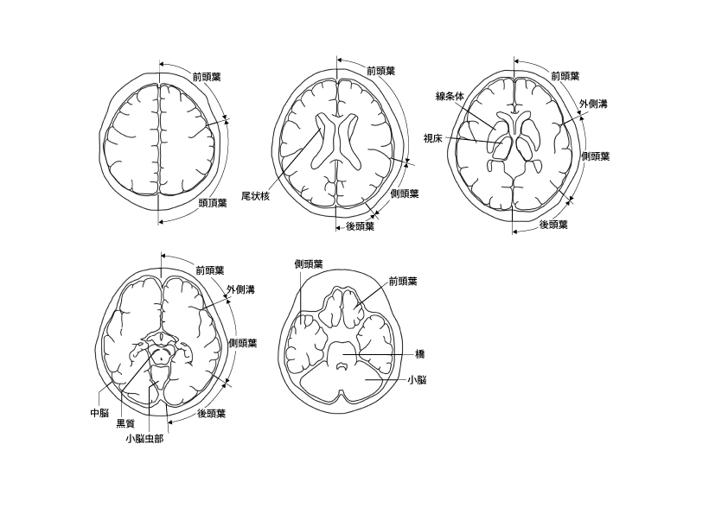
調査日 |  | 年 |  | 月 |  | 日 | 通院状況 |  |  |  | 発症日 |  |  | 年 |  | 月 |  |  |  | 日 | 剖検実施
 | MRI 拡散強調画像で高信号領域を下記の図に斜線にてお示ししてください。
■作画方法
1.「挿入」
↓
2.「図」
↓
3.「図形」
↓
4.「線」
↓
5.「フリーフォーム」又は「フリーハンド」
↓
★編集する場合
↓
6.「図形の書式設定」
↓
7.「塗りつぶし（単色など）+透明度」の設定
 | *サンプル
 | ↓

